Poslední dvě kap struktura
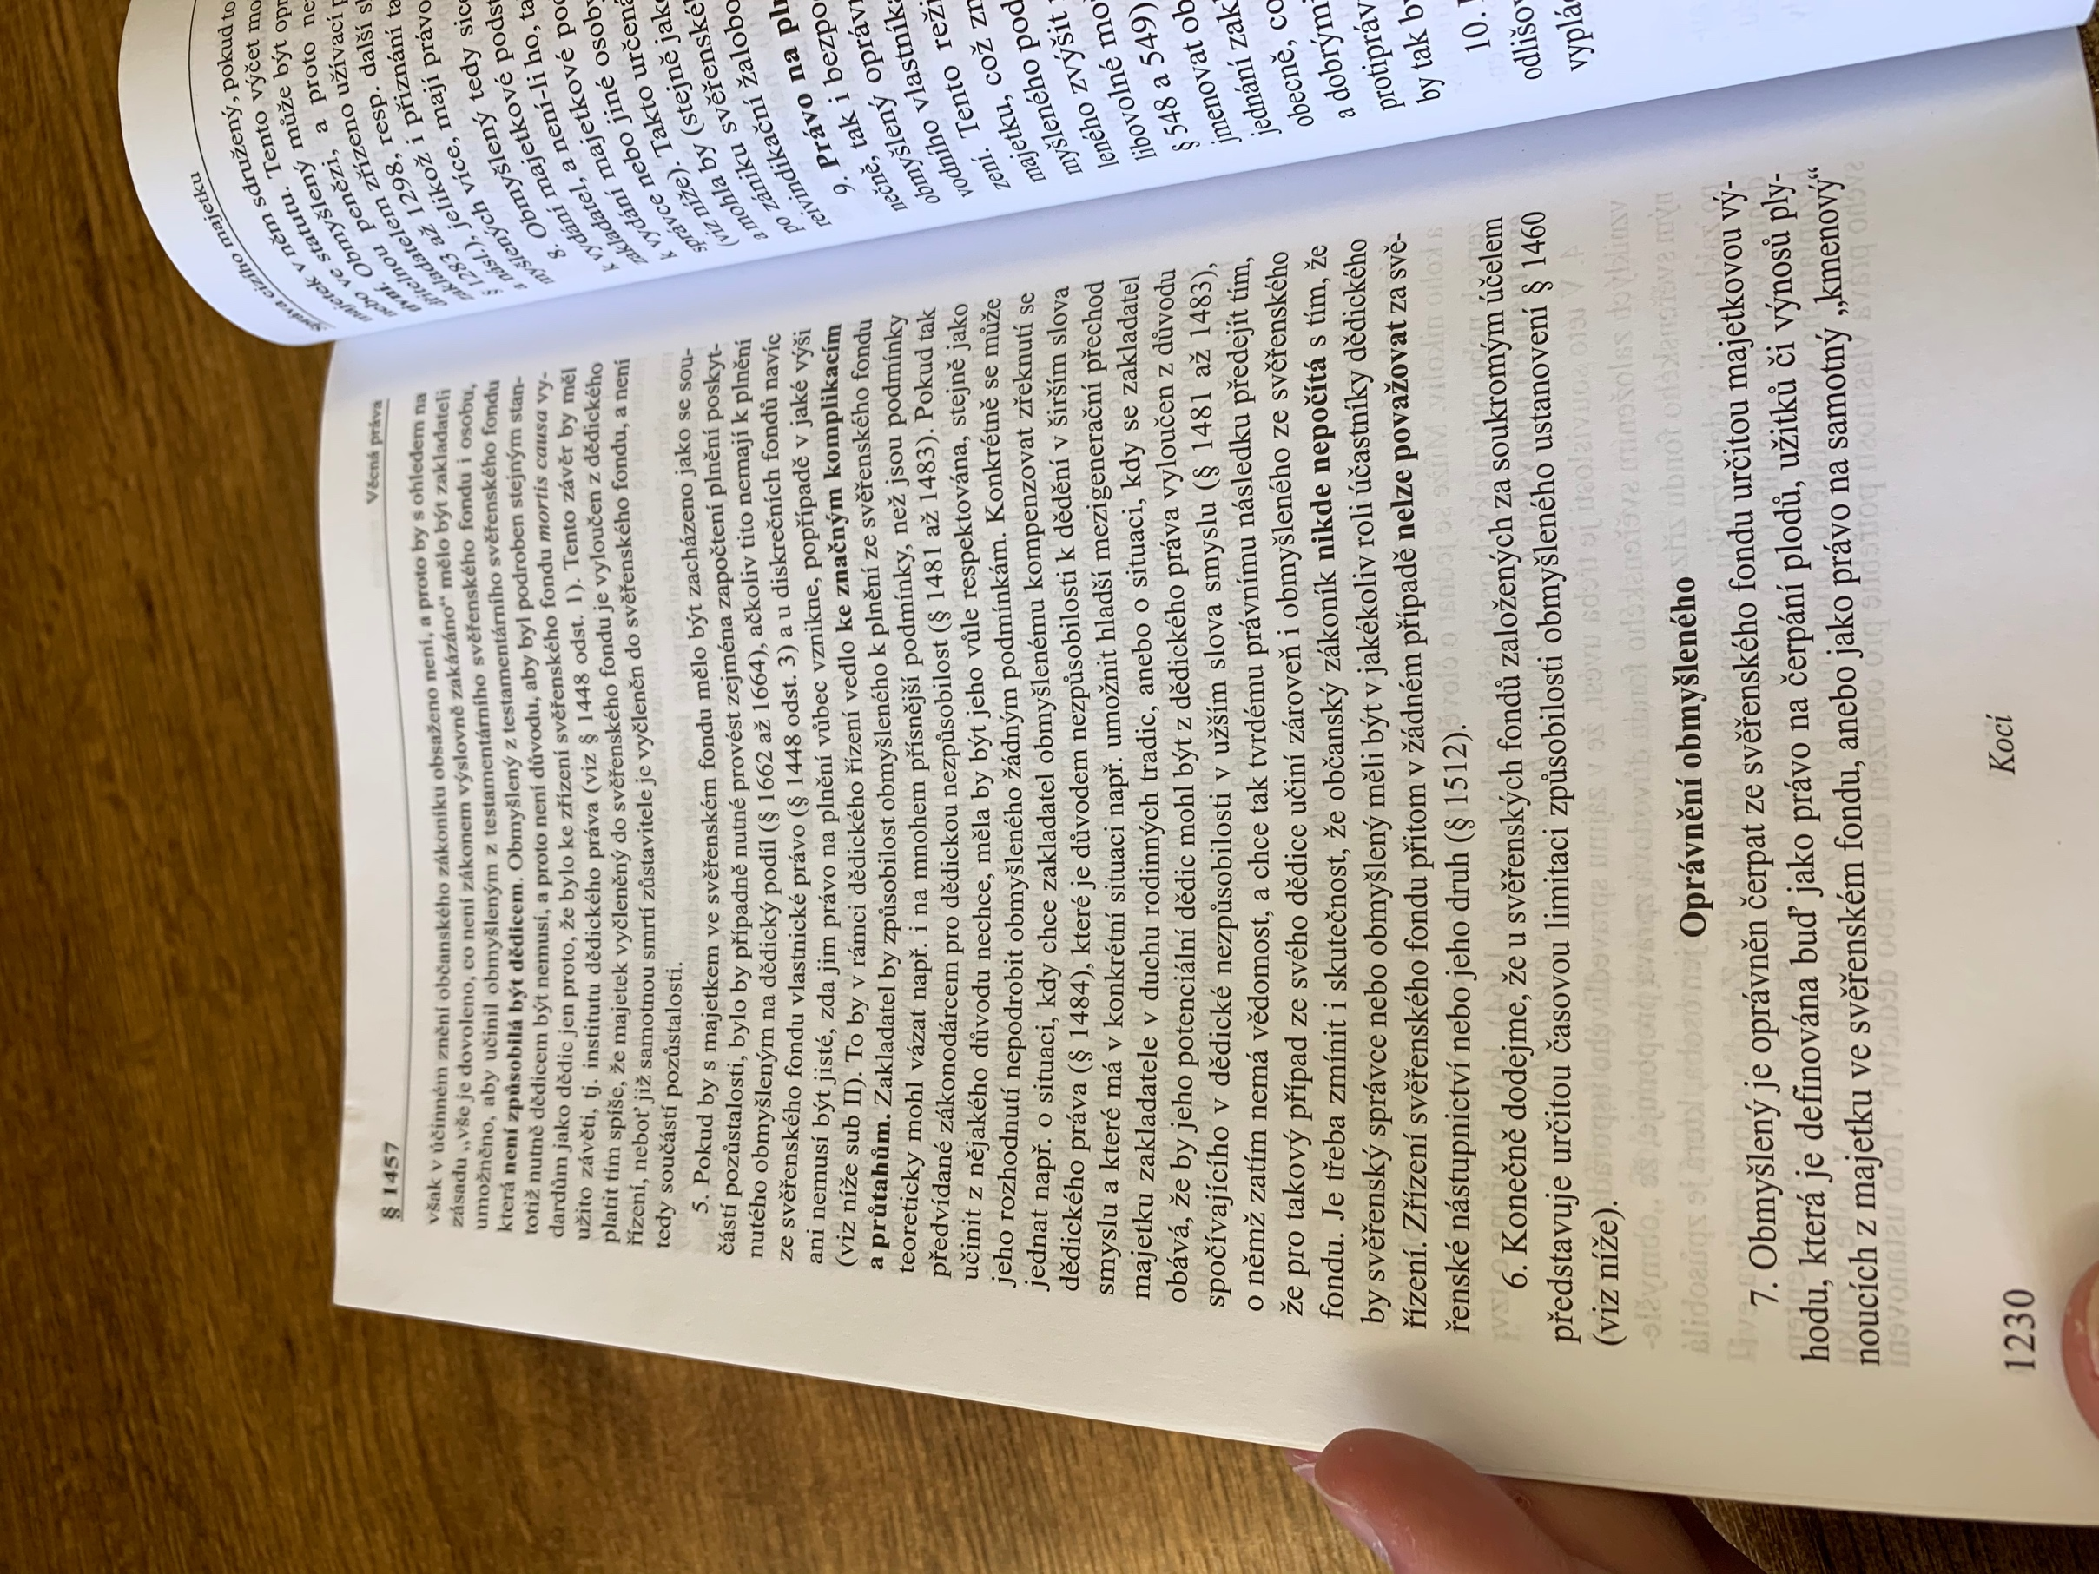
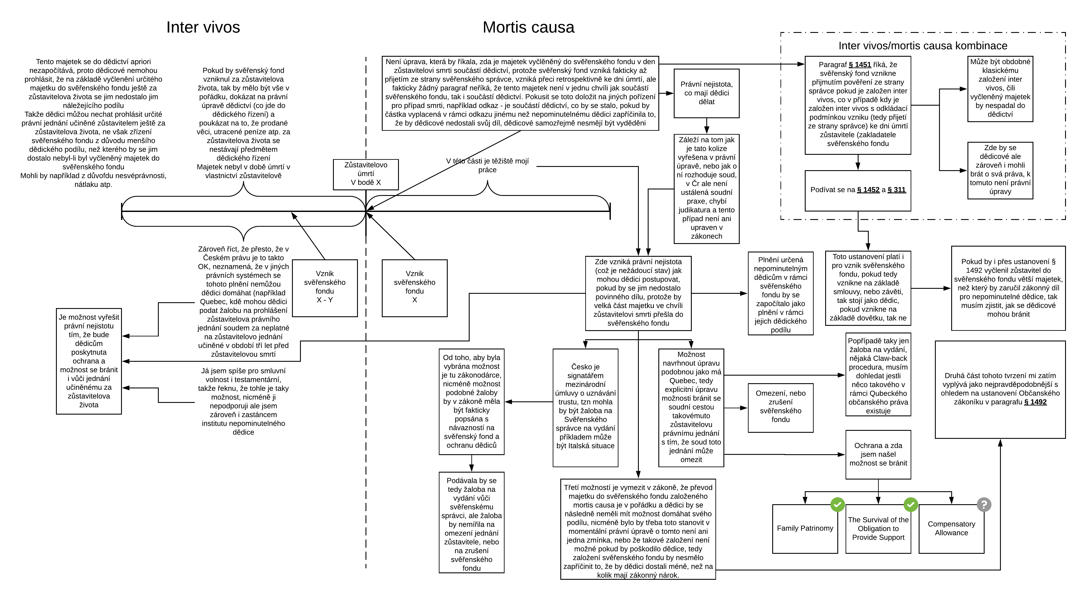
Dle komentáře WK Svazek III, 2014 pro § 1457 není navzdory paragrafu § 311 majetek vyčleněný do svěřenského fondu součástí pozůstalosti | Dle komentáře C.H. Beck pro § 1448 Pihera je majetek vyčleněný do svěřenského fondu součástí pozůstalosti

